Лист1
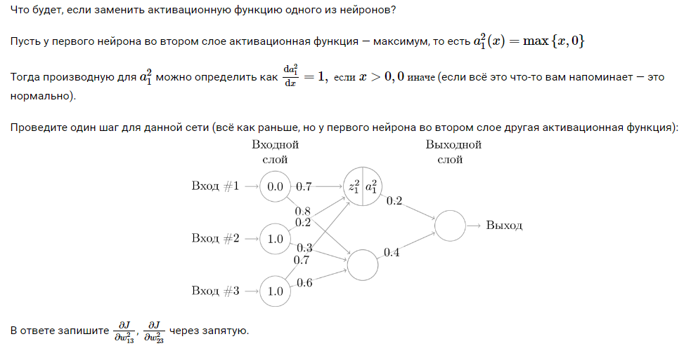
0 |  | 1 |  | 1
0.7 | 0.8 | 0.2 | 0.3 | 0.7 | 0.6 | w1
z2 | 0.9 |  | 0.9
a2 | 0.9 |  |  | 0.71094950263 |  |  |  |  | dJ/dw2_13 | -0.018293284971
w2 |  | 0.2 | 0.4 |  |  |  | delta2_1 | -0.018293284971 | dJ/dw2_23 | -0.0075185513678
 |  | z3 | 0.46437980105 |  |  |  | delta2_2 | -0.0075185513678
a3 |  | sigma3 | 0.614052671 |  |  |  | delta3 | -0.091466424856

